Тест-дизайн чек-лист декомпоз
 | Тест-дизайн | Чек-лист |  |  |  | Схема связей страниц
 |  |  |  |  | 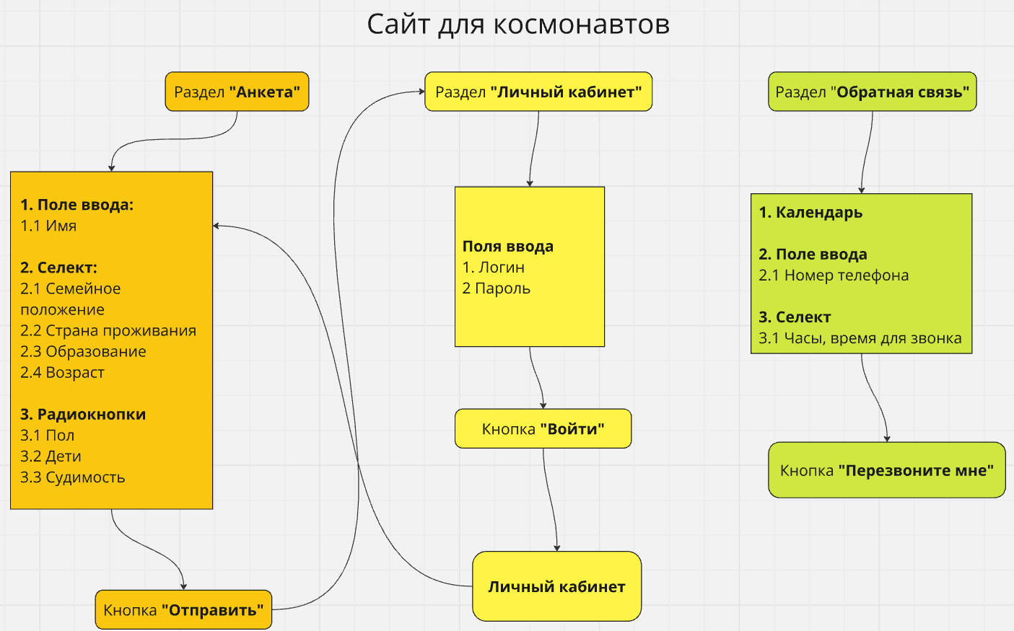
1 | Пользовательский сценарий | Проверка | Результат | Комментарий
2 | Эквивалентные классы | Отображение сайта
3 | Граничные значения | Лого и название | Failed | Грамматическая ошибка в лого
4 | Анализ состояний и переходов | Шапка / Тело / Подвал | Failed | Нет подвала
5 | Попарное тестирование | Скролл / Реакция / Скорость | Ok
6 | Предугадывание ошибок | Кроссбраузерность Desktop | Failed | Интерфейс отличается на браузере Opera
 |  | Кроссбраузерность Mobile | Failed | Не адаптивный сайт мобильных устройствах

 |  | Анкета
 |  | Отображение страницы | Failed | Заголовок - шрифт Roboto
 |  | В поле "Имя" ввести валидное имя | Ok
 |  | В поле "Имя" ввести невалидное имя | Failed | Негативная проверка
 |  | Выбрать варианты радиокнопкой | Ok
 |  | Выбрать варианты в селекте | Failed | Ошибка в паре: "Гражданский брак" - "Неполное высшее"
 |  | Кнопка "Отправить" | Ok
 |  |  |  |  |  | Пользовательский сценарий
 |  | Личный кабинет |  |  | 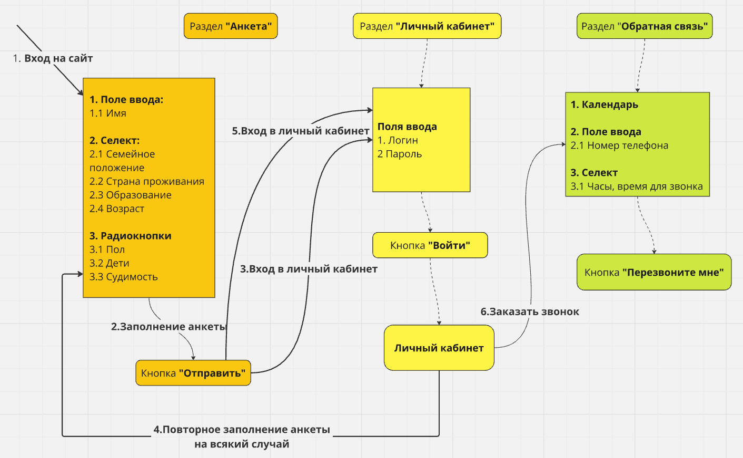
 |  | Отображение страницы | Failed | Заголовок - шрифт Roboto
 |  | Ввести в поле "Логин" валидный логин | Ok
 |  | Ввести в поле "Логин" невалидный логин | Ok | Негативная проверка
 |  | Ввести в поле "Пароль" валидный пароль | Ok
 |  | Ввести в поле "Пароль" невалидный пароль | Ok | Негативная проверка
 |  | Авторизация | Failed | Сайт генерирует одинаковые Логин/Пароль
 |  | Восстановление пароля | Failed | Отсутствует
 |  | Кнопка "Войти" | Ok
 |  | Личный кабинет | Failed | Грамматическая ошибка в статусе

 |  | Обратная связь
 |  | Отображение страницы | Failed | Заголовок - шрифт Roboto
 |  | В календаре выбрать валидную дату | Ok
 |  | В календаре выбрать невалидную дату | Failed | Негативная проверка
 |  | В поле "Номер телефона" ввести валидный номер | Ok
 |  | В поле "Номер телефона" ввести невалидный номер | Ok | Негативная проверка
 |  | В селекте время "С" - "До" выбрать валидное время | Ok
 |  | В селекте время "С" - "До" выбрать невалидное время | Failed | Негативная проверка
 |  | Кнопка "Перезвоните мне" | Ok

12.6 урок. Практическое задание
Пароль | candidate1092 | Логин | spaceAF313”
 | Ошибка 1 | Ошибка 2 | Ошибка 3 | Ошибка 4 | Ошибка 5 | Ошибка 6 | Ошибка 7 | Ошибка 8 | Ошибка 9 | Ошибка 10 | Ошибка 11 | Ошибка 12 | Ошибка 13 | Ошибка 14 | Ошибка 15 | Ошибка 16 | Ошибка 17 | Ошибка 18 | Ошибка 19 | Ошибка 20 | Ошибка 21 | Ошибка 22 | Ошибка 23 | Ошибка 24 | Ошибка 25 | Ошибка 26 | Ошибка 27
Заголовок | Отбражается грамматическая ошибка в лого сайта "Proffesion Tester" | Заголовок "Станьте тем, кто покорит космос! Вступайте в ряды колонистов!" отображается шрифтом Roboto | Заголовок "Авторизируйтесь в личном кабинете кандидата" отображается шрифтом Roboto | Заголовок "Организация звонит только по будням в рабочее время" отображается шрифтом Roboto | Заголовок "Анкета на расмотрении" отображается шрифтом Roboto | Поле Имя позволяет вводить только специмволы | Поле Имя позволяет вводить только цифры | Сайт предоставляет один и тот же логин/пароль при каждой новой заявке на участие. | UX-ошибка При подачи заявки пользователем, нет полей для ввода/проверки уникальных данных свойственных каждому пользователю | После входа в личный кабинет, при переходе на другой раздел, система требует заново ввести логин пароль для входа в личный кабинет | На странице входа в личный кабинет нет возможности восстановить пароль | Сайт не позволяет оставить заявку при выборе в селекте пары "Гражданский брак" - "Неполное высшее" | Грамматическая ошибка в личном кабинете. Отображается текст "Анкета на расмотрении" | Отображается прозрачный текст "Анкета на расмотрении" в личном кабинете | UX-ошибка В личном кабинете отображается кнопка "Отправить анкету повторно" во время статуса "На рассмотрении" | Календарь позволяет выбрать прошлую дату для заказа звонка. Система оформляет обратный звонок на прошлую дату | Поле выбора времени позволяет выбрать время за пределами рабочего графика в селекте "До" и заказать звонок | Поле выбора времени позволяет заказать звонок в не рабочее время | Заголовок в разделе "Анкета" отображается на всю страницу от левого края до правого. Набор полей для заполнения анкеты отображается ниже заголовка на всю страницу | Заголовок в разделе "Личный кабинет" отображается на всю страницу от левого края до правого. Поля для ввода логина и пароля отображаются ниже заголовка на всю страницу | Заголовок в разделе "Обратная связь" отображается на всю страницу от левого края до правого. Блок полей для заказа звонка отображается ниже заголовка на всю страницу | Сайт не адаптируется под мобильную версию сайта. Есть горизонтальный скролл | При заполнении анкеты на мобильном устройстве, поля селекта после выбора варианта ответа, отображаются белыми прямоугольниками, которые перекрывают поле селекта | Сайт не адаптируется под мобильную версию сайта. Есть горизонтальный скролл | Отображение поля для выбора времени искажено (сдвиг вниз), отображается белый полупрозрачный прямогуольник за которым плохо видно выблранное время "До" | Отображение неизвестного выпадающего поля при нажатии на кнопку "вниз" справа от выбора времени | Отображается пустое пространство в нижней части сайта. Ниже кнопки "Перезвоните мне"
Описание | Название сайта на вкладке отображает верное название "Profession Tester", лого сайта имеет грамматическую ошибку | - | - | - |  | - | - | Нет рандомного генератора логина/пароля для каждого новой регистрации Стабильно генерируется Логин candidate1092 Пароль spaceAF313” | Один и тот же пользователь может оставлять новую заявку и заспамить систему | Система не запоминает введенные логин/пароль и выходит из личного кабинета даже внутри одной вкладки браузера | Пользователь потеряв данные для входа в личный кабинет, оформит новую заявку и создаст хаос в работе организации | Отображается ошибка "Что-то пошло не так" | - | - | Сайт предлагает возможность отправить повторную заявку не получив ответа от компании. Каждые новые необработанные заявки от одного и того же пользователя создадут хаос в работе организации |  | - |  |  |  | - | Сайт отображается большой объемной страницей и не адаптируется под экраны мобильных сайтов |  | Сайт отображается большой объемной страницей и не адаптируется под экраны мобильных сайтов | - | - | -
Окружение | Любое | Любое | Любое | Любое |  | Любое | Любое | Любое | Любое | Любое | Любое | Любое | Любое | Desktop Браузер - Chrome Версия 131.0.6778.86 (Официальная сборка), (64 бит) Windows 11 Pro. Версия 23H2 Mobile Браузер - Chrome Версия 131.0.6778.81 Xiaomi. Версия ОС 1.0.5.0.UNFMIXM Версия Android 14UP1A.231005.007 | Любое | Любое | Любое | Любое | Desktop Браузер - Opera. версия: 115.0.5322.68 Windows 11 Pro. Версия 23H2 | Desktop Браузер - Opera. версия: 115.0.5322.68 Windows 11 Pro. Версия 23H2 | Desktop Браузер - Opera. версия: 115.0.5322.68 Windows 11 Pro. Версия 23H2 | Mobile Браузер - Любой Xiaomi. Версия ОС 1.0.5.0.UNFMIXM Версия Android 14UP1A.231005.007 | Mobile Браузер - Любой Xiaomi. Версия ОС 1.0.5.0.UNFMIXM Версия Android 14UP1A.231005.007 | Mobile Браузер - Любой Xiaomi. Версия ОС 1.0.5.0.UNFMIXM Версия Android 14UP1A.231005.007 | Mobile Браузер - Любой Xiaomi. Версия ОС 1.0.5.0.UNFMIXM Версия Android 14UP1A.231005.007 | Mobile Браузер - Любой Xiaomi. Версия ОС 1.0.5.0.UNFMIXM Версия Android 14UP1A.231005.007 | Mobile Браузер - Любой Xiaomi. Версия ОС 1.0.5.0.UNFMIXM Версия Android 14UP1A.231005.007
Версия сайта | Version beta 0.7.14 | Version beta 0.7.14 | Version beta 0.7.15 | Version beta 0.7.16 |  | Version beta 0.7.14 | Version beta 0.7.14 | Version beta 0.7.14 | Version beta 0.7.14 | Version beta 0.7.14 | Version beta 0.7.14 | Version beta 0.7.14 | Version beta 0.7.14 | Version beta 0.7.14 | Version beta 0.7.14 | Version beta 0.7.14 | Version beta 0.7.14 | Version beta 0.7.14 | Version beta 0.7.14 | Version beta 0.7.14 | Version beta 0.7.14 | Version beta 0.7.14 | Version beta 0.7.14 | Version beta 0.7.14 | Version beta 0.7.14 | Version beta 0.7.14 | Version beta 0.7.14
Стабильность воспроизведения | Стабильно | Стабильно | Стабильно | Стабильно |  | Стабильно | Стабильно | Стабильно | Стабильно | Стабильно | Стабильно | Стабильно | Стабильно | Периодически, невозможно предсказать | Стабильно | Стабильно | Стабильно | Стабильно | Стабильно | Стабильно | Стабильно | Стабильно | Стабильно | Стабильно | Стабильно | Стабильно | Стабильно
Предусловия | - | - | - | - |  | - | - |  |  |  |  |  | - | - |  | - | - |  |  |  | - | Вход на сайт с мобильного устройства | Вход на сайт с мобильного устройства | Вход на сайт с мобильного устройства | Вход на сайт с мобильного устройства | Вход на сайт с мобильного устройства | Вход на сайт с мобильного устройства
Шаги воспроизведения | 1. Запустить браузер 2. Открыть страницу https://qa.skillbox.ru/module11/practice/feedbacksingle/ 3. Обратить внимание на лого сайта в левом верхнем углу 4. Навести курсор мыши на вкладку сайта и обратить внимание на название сайта | 1. Запустить браузер 2. Открыть страницу https://qa.skillbox.ru/module11/practice/ 3. Обратить внимание на заголовок "Станьте тем, кто покорит космос! Вступайте в ряды колонистов!" в разделе Анкета | 1. Запустить браузер 2. Открыть страницу https://qa.skillbox.ru/module11/practice/ 3. Обратить внимание на заголовок "Авторизируйтесь в личном кабинете кандидата" в разделе Личный кабинет | 1. Запустить браузер 2. Открыть страницу https://qa.skillbox.ru/module11/practice/ 3. Обратить внимание на заголовок "Организация звонит только по будням в рабочее время" в разделе Обратная связь | 1. Запустить браузер 2. Открыть страницу https://qa.skillbox.ru/module11/practice/ 3. Обратить внимание на заголовок "Анкета на расмотрениия" в личном кабинете | 1. Запустить браузер 2. Открыть страницу https://qa.skillbox.ru/module11/practice/ 3. В поле Имя ввести " !"№;%:?*()_+ " | 1. Запустить браузер 2. Открыть страницу https://qa.skillbox.ru/module11/practice/ 3. В поле Имя ввести "1234567890 " | 1. Запустить браузер 2. Открыть страницу https://qa.skillbox.ru/module11/practice/ 3. Перейти в раздел "Анкета" 3. В поле Имя ввести любое имя Выбрать в селекте "Семейное положение"; "Страна"; "Образование"; "Возраст" любые данные 5. Нажать на кнопку "Отправить" 6. Записать себе в сторонний документ выданные Логин/Пароль 7. Повторить пункт 3 на другом браузере 8. Сравнить полученные Логин/Пароли | 1. Запустить браузер 2. Открыть страницу https://qa.skillbox.ru/module11/practice/ 3. Перейти в раздел "Анкета" 4. В поле Имя ввести любое имя Выбрать в селекте "Семейное положение"; "Страна"; "Образование"; "Возраст" любые данные 5. Нажать на кнопку "Отправить" 6. Обновить страницу 7. Повторить процесс подачи заявки снова и снова | 1. Запустить браузер 2. Открыть страницу https://qa.skillbox.ru/module11/practice/ 3. Перейти в раздел "Анкета" 4. В поле Имя ввести любое имя Выбрать в селекте "Семейное положение"; "Страна"; "Образование"; "Возраст" любые данные 5. Нажать на кнопку "Отправить" 6. Войти в личный кабинет используя полученные Логин/Пароль 7. После входа в личный кабинет перейти в соседний раздел "Обратная связь" или "Анкета" 8. Вернуться в личный кабинет | 1. Запустить браузер 2. Открыть страницу https://qa.skillbox.ru/module11/practice/lk 3. В разделе "Личный кабинет" обратить внимание на отсутствие возможности восстановить пароль | 1. Запустить браузер 2. Открыть страницу https://qa.skillbox.ru/module11/practice/ 3. Перейти в раздел "Анкета" 4. В поле "Имя" ввести любое имя 5. Выбрать в селекте "Семейное положение" - "Гражданский брак" 6. "Страна" - Любая 7. "Образование" - "Неполное высшее" 8. "Возраст" - любой 9. Нажать на кнопку "Отправить" | 1. Запустить браузер 2. Открыть страницу https://qa.skillbox.ru/module11/practice/ 3. Перейти в раздел "Анкета" 4. В поле Имя ввести любое имя Выбрать в селекте "Семейное положение"; "Страна"; "Образование"; "Возраст" любые данные 5. Нажать на кнопку "Отправить" 6. Войти в личный кабинет используя полученные Логин/Пароль 7. После входа в личный кабинет обратить внимание на текст "Анкета на расмотрении" | 1. Запустить браузер 2. Открыть страницу https://qa.skillbox.ru/module11/practice/ 3. Перейти в раздел "Анкета" 4. В поле Имя ввести любое имя Выбрать в селекте "Семейное положение"; "Страна"; "Образование"; "Возраст" любые данные 5. Нажать на кнопку "Отправить" 6. Войти в личный кабинет используя полученные Логин/Пароль 7. После входа в личный кабинет обратить внимание на прозрачный текст "Анкета на расмотрении" | 1. Запустить браузер 2. Открыть страницу https://qa.skillbox.ru/module11/practice/ 3. Перейти в раздел "Анкета" 4. В поле Имя ввести любое имя Выбрать в селекте "Семейное положение"; "Страна"; "Образование"; "Возраст" любые данные 5. Нажать на кнопку "Отправить" 6. Войти в личный кабинет используя полученные Логин/Пароль 7. После входа в личный кабинет обратить внимание на кнопку "Отправить анкету повторно" | 1. Запустить браузер 2. Открыть страницу https://qa.skillbox.ru/module11/practice/feedback 3. В разделе "Обратная связь" выбрать в календаре прошедший день недели например " 6 ноября 2024" 4. Ввести номер телефона и выбрать рабочие часы для звонка 5. Нажать на кнопку "Перезвоните мне" | 1. Запустить браузер 2. Открыть страницу https://qa.skillbox.ru/module11/practice/feedback 3. В разделе "Обратная связь" выбрать в календаре день, ввести номер телефона 4. Выбрать время для звонка в поле "До" после 18:00, например "9:00 - 21:00" 5. Нажать на кнопку "Перезвоните мне" | 1. Запустить браузер 2. Открыть страницу https://qa.skillbox.ru/module11/practice/feedback 3. В разделе "Обратная связь" выбрать в календаре день, ввести номер телефона 4. Выбрать время для звонка например "00:00- 23:00" 5. Нажать на кнопку "Перезвоните мне" | 1. Запустить браузер Opera 2. Открыть страницу https://qa.skillbox.ru/module11/practice/ 3. Обратить внимание на отображение страницы в разделе "Анкета" | 1. Запустить браузер Opera 2. Открыть страницу https://qa.skillbox.ru/module11/practice/lk 3. Обратить внимание на отображение страницы в разделе "Личный кабинет" | 1. Запустить браузер Opera 2. Открыть страницу https://qa.skillbox.ru/module11/practice/feedback 3. Обратить внимание на отображение страницы в разделе "Личный кабинет" | 1. Запустить браузер на мобильном устройстве 2. Открыть страницу https://qa.skillbox.ru/module11/practice/ 3. Обратить внимание на отображение страницы в целом | 1. Запустить браузер на мобильном устройстве 2. Открыть страницу https://qa.skillbox.ru/module11/practice/ 3. Перейти в раздел "Анкета" 4. В поле Имя ввести любое имя Выбрать в селекте "Семейное положение"; "Страна"; "Образование"; "Возраст" любые данные 5. Обратить внимание на отображение страницы | 1. Запустить браузер на мобильном устройстве 2. Открыть страницу https://qa.skillbox.ru/module11/practice/feedback 3. Обратить внимание на отображение страницы в целом | 1. Запустить браузер на мобильном устройстве 2. Открыть страницу https://qa.skillbox.ru/module11/practice/feedback 3. Обратить внимание на отображение поля для выбора времени звонка "До" | 1. Запустить браузер на мобильном устройстве 2. Открыть страницу https://qa.skillbox.ru/module11/practice/feedback 3. нажать на стрелку вниз для раскрытия поля, справа от выбора времени | 1. Запустить браузер на мобильном устройстве 2. Открыть страницу https://qa.skillbox.ru/module11/practice/feedback 3. Обратить внимание на отображение страницы ниже основоного рабочего блока
Фактический результат | Отбражается грамматическая ошибка в лого сайта "Proffesion Tester" | Заголовок "Станьте тем, кто покорит космос! Вступайте в ряды колонистов!" отображается шрифтом Roboto | Заголовок "Авторизируйтесь в личном кабинете кандидата" отображается шрифтом Roboto | Заголовок "Организация звонит только по будням в рабочее время" отображается шрифтом Roboto | Заголовок "Анкета на расмотрении" отображается шрифтом Roboto | Поле Имя позволяет вводить только специмволы | Поле Имя позволяет вводить только цифры | Сайт предоставляет один и тот же логин/пароль при каждой новой заявке на участие. | При регистрации пользователя нет полей для ввода/проверки уникальных данных свойственных каждому пользователю | После входа в личный кабинет, при переходе на другой раздел, система требует заново ввести логин пароль для входа в личный кабинет | На странице входа в личный кабинет нет возможности восстановить пароль | Сайт не позволяет оставить заявку при выборе в селекте пары "Гражданский брак" - "Неполное высшее" | Грамматическая ошибка в личном кабинете. Отображается текст "Анкета на расмотрении" | Грамматическая ошибка в личном кабинете. Отображается текст "Анкета на расмотрении" | В личном кабинете отображается кнопка "Отправить анкету повторно" во время статуса "На рассмотрении" | Календарь позволяет выбрать прошлую дату для заказа звонка. Система оформляет обратный звонок на прошлую дату | Поле выбора времени позволяет выбрать время за пределами рабочего графика | Поле выбора времени позволяет заказать звонок в не рабочее время | Заголовок в разделе "Анкета" отображается на всю страницу от левого края до правого. Набор полей для заполнения анкеты отображается ниже заголовка на всю страницу | Заголовок в разделе "Личный кабинет" отображается на всю страницу от левого края до правого. Поля для ввода логина и пароля отображаются ниже заголовка на всю страницу | Заголовок в разделе "Обратная связь" отображается на всю страницу от левого края до правого. Блок полей для заказа звонка отображается ниже заголовка на всю страницу | Сайт не адаптируется под мобильную версию сайта. Есть горизонтальный скролл | При заполнении анкеты на мобильном устройстве, поля селекта после выбора варианта ответа, отображаются белыми прямоугольниками, которые перекрывают поле селекта | Сайт не адаптируется под мобильную версию сайта. Есть горизонтальный скролл | Отображение поля для выбора времени искажено (сдвиг вниз), отображается белый полупрозрачный прямогуольник за которым плохо видно выблранное время "До" | Отображение неизвестного выпадающего поля при нажатии на кнопку "вниз" справа от выбора времени | Отображается пустое пространство в нижней части сайта. Ниже кнопки "Перезвоните мне"
Ожидаемый результат | Лого сайта не имеет грамматических ошибок и совпадает с названием сайта | Заголовок "Станьте тем, кто покорит космос! Вступайте в ряды колонистов!" отображается шрифтом Open Sans. | Заголовок "Авторизируйтесь в личном кабинете кандидата" отображается шрифтом Open Sans. | Заголовок "Организация звонит только по будням в рабочее время" отображается шрифтом Open Sans. | Заголовок "Анкета на расмотрении" отображается шрифтом Open Sans. | Поле Имя не позволяет вводить все спецсимволы. Разрешает ввод только дефиса "-" Под полем отображется ошибка "Введите пожалуйста ваше имя" | Поле Имя не позволяет вводить цифры. Под полем отображется ошибка "Введите пожалуйста ваше имя" | Сайт генерирует новые уникальные Логин/пароль при каждой новой регистрации пользователя | 1. Отображается поле для ввода электронной почты с подверждением подачи заявки и получением Логина/пароля на почту 2. Отображается поле для ввода номера телефона для получения кода на смс и поле для ввода кода перед нажатием кнопки "Отправить" | Сайт запоминает введенный логин/пароль для входа в личный кабинет и не требует повторный ввод данных при смене разделов, при открытии страницы сайта в другой вкладке этого же браузера. | На странице входа в личный кабинет есть возможность восстановить пароль | Сайт позволяет подать заяку при выборе пары "Гражданский брак" - "Неполное высшее" Сайт позволяет подать заяку при любой комбинации данных при заполнении анкеты. | Грамматические ошибки отсутствуют. Отображается текст "Анкета на рассмотрении" | Текст в личном кабинете "Анкета на расмотрении" отображается белым хорошо читаемым цветом | В личном кабинете кнопка "Отправить анкету повторно" отображается только после отказа. Кнопка позволит отправить анкету повторно после получения статуса "К сожалению вам отказано" | Сайт не оформляет заказ звонка. Календарь определяет в режиме реального времени дату и время пользователя и не позволяет выбрать дату позднее сегодняшнего дня и время позднее настоящего. | Сайт не оформляет заказ на звонок. Система знает рабочий график с 9:00 до 18:00 и не позволяет выбрать время позднее закрытия офиса | Сайт не оформляет заказ на звонок. Система знает рабочий график с 9:00 до 18:00 и не позволяет выбрать не рабочее время | Блок с заголовком отображается по левую сторону страницы сайта, набор полей для заполнения анкеты отображается на странице справа от заголовка, так же как и других браузерах | Блок с заголовком отображается по левую сторону страницы сайта,Поля для ввода логина и пароля отображаются справа от заголовка, так же как и других браузерах | Блок с заголовком отображается по левую сторону страницы сайта, блок с полями выбора времени и даты обратного звонка на странице отображается справа от заголовка, так же как и других браузерах | Сайт адаптируется под мобильные устройства. Отображение сайта на мобильных устройствах читабельно, удобно для работы на сенсорных экранах, не теряет дизайн и цель. Отсутствует горизонтальный скролл | При заполнении анкеты на мобильном устройстве, поля селекта после выбора варианта ответа не меняют цвет и отображают выбранные ответы без перекрытия | Сайт адаптируется под мобильные устройства. Отображение сайта на мобильных устройствах читабельно, удобно для работы на сенсорных экранах, не теряет дизайн и цель. Отсутствует горизонтальный скролл | Отображение поля для выбора времени не искажено, выбираемые часы отображаются четко без помех | 1. Выпадающее поле отображает некую необходимую информацию 2. Данная функция отсутствует | Пустое пространство не отображается
Приоритет | Высокий | Средний | Средний | Средний |  | Высокий | Высокий | Очень высокий | Очень высокий | Высокий | Очень высокий | Высокий | Очень высокий | Высокий | Очень высокий | Очень высокий | Очень высокий | Средний | Средний | Средний | Средний | Очень высокий | Очень высокий | Очень высокий | Очень высокий | Очень высокий | Высокий
Дополнительная информация |  |  |  |  | 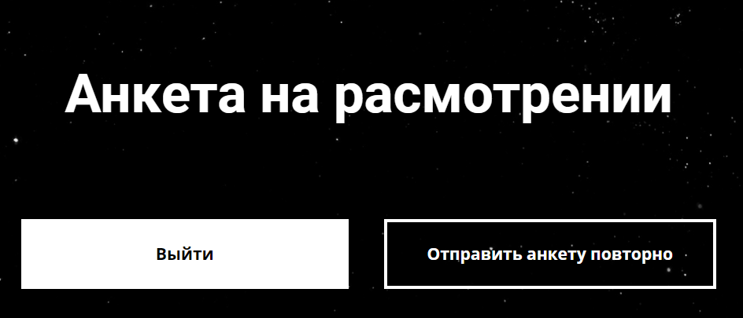 |  |  |  |  |  | 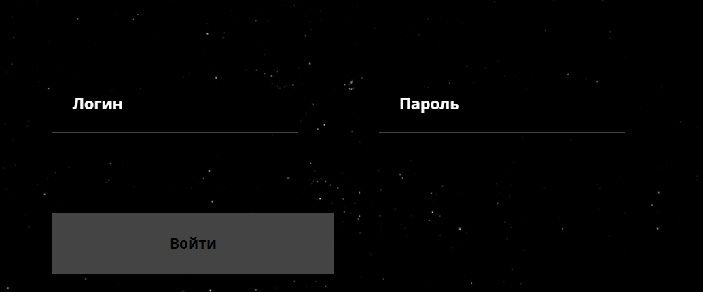 |  |  | 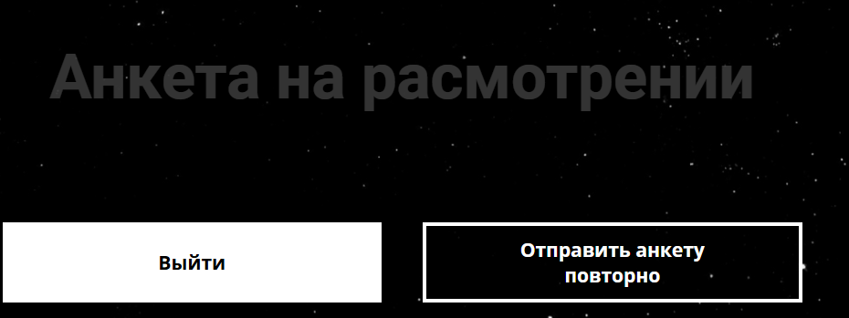 |  | 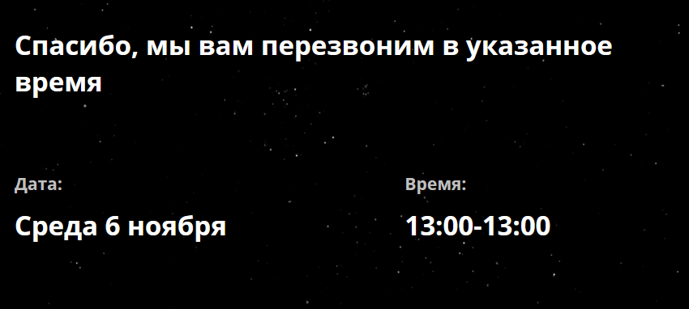 | 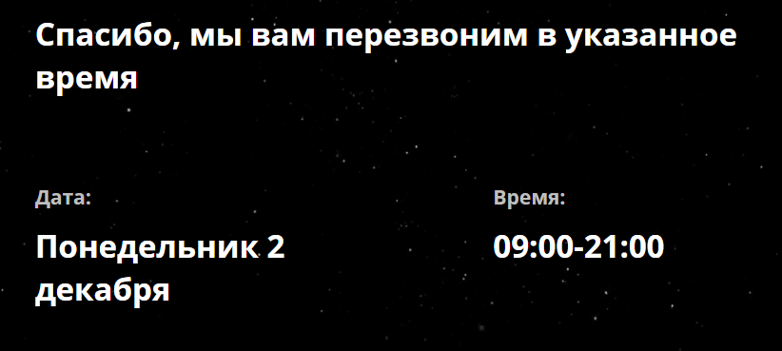 | 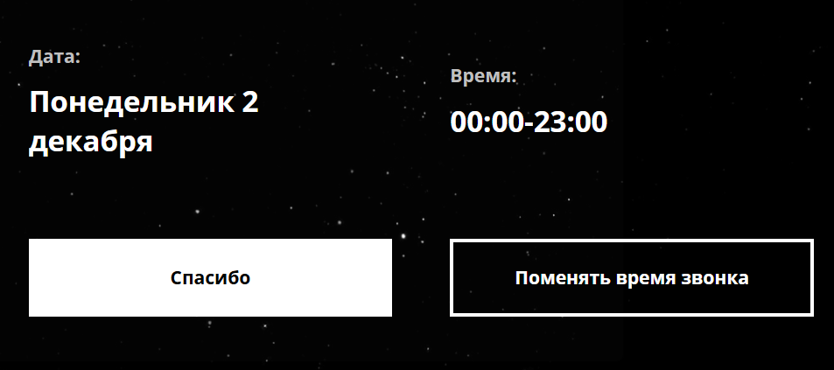 | 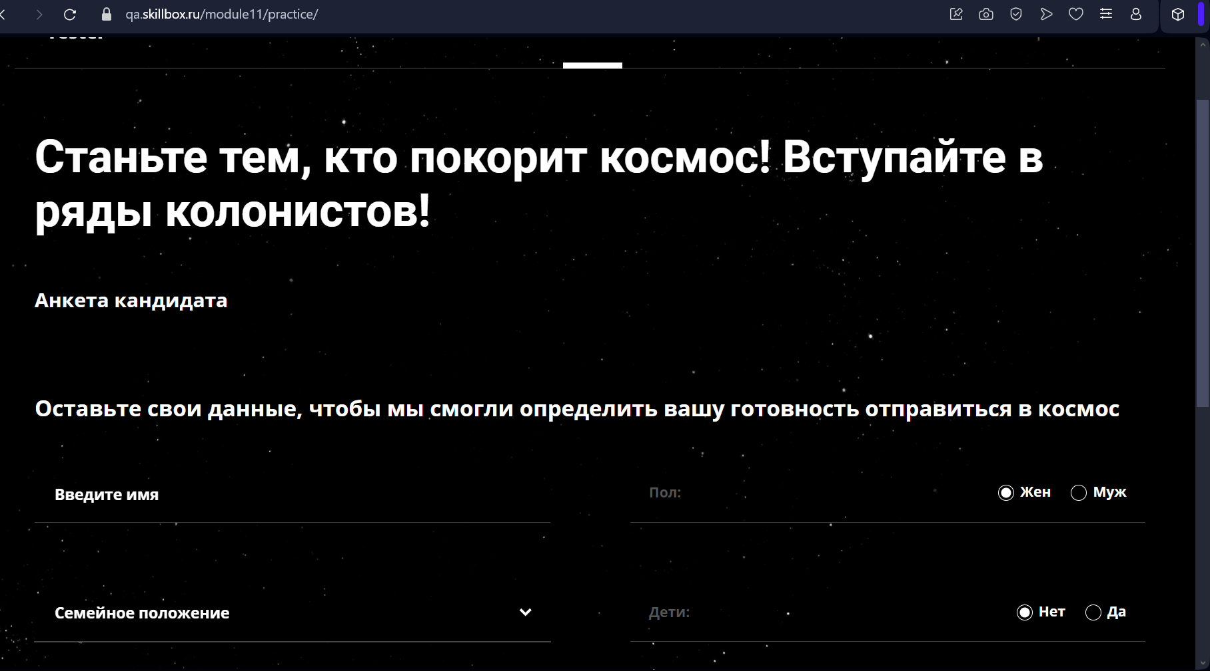 | 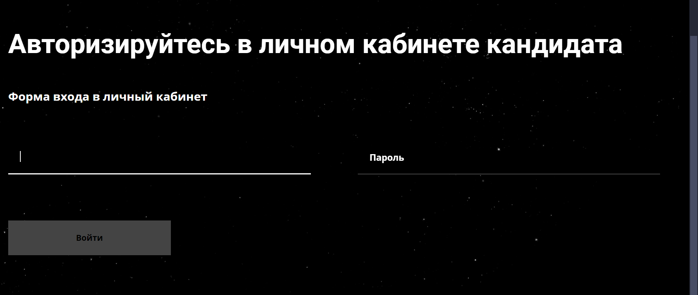 | 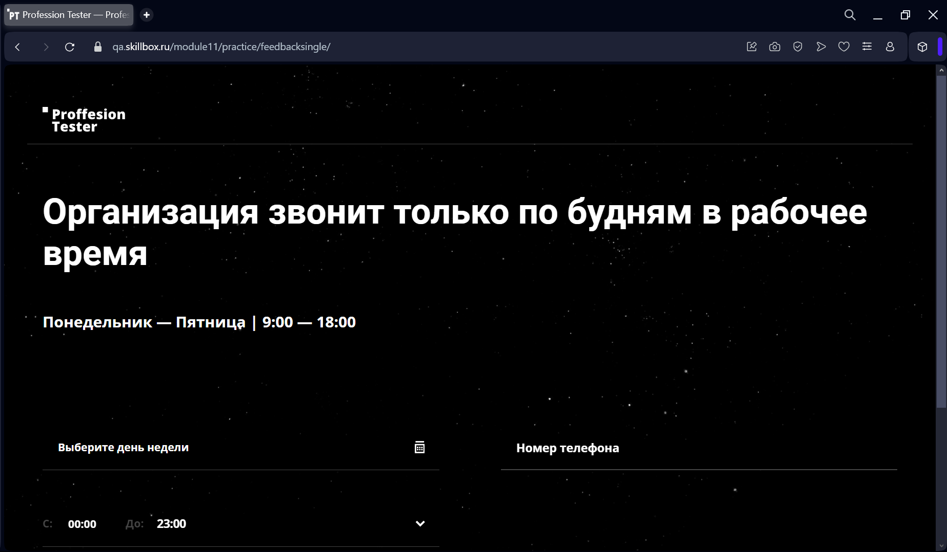 | 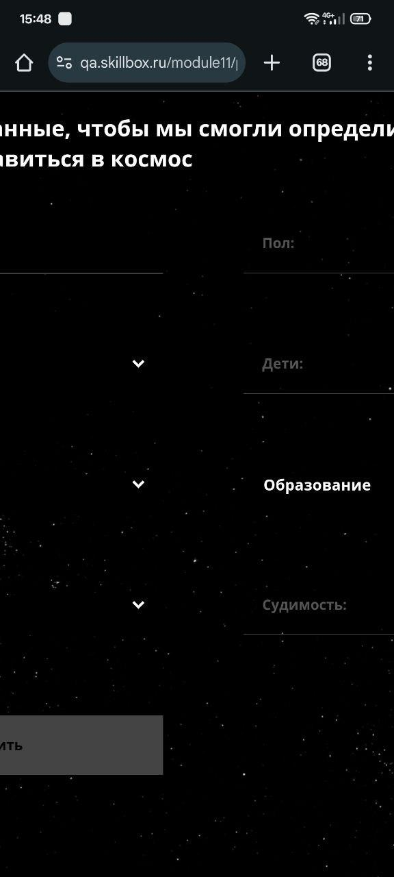 | 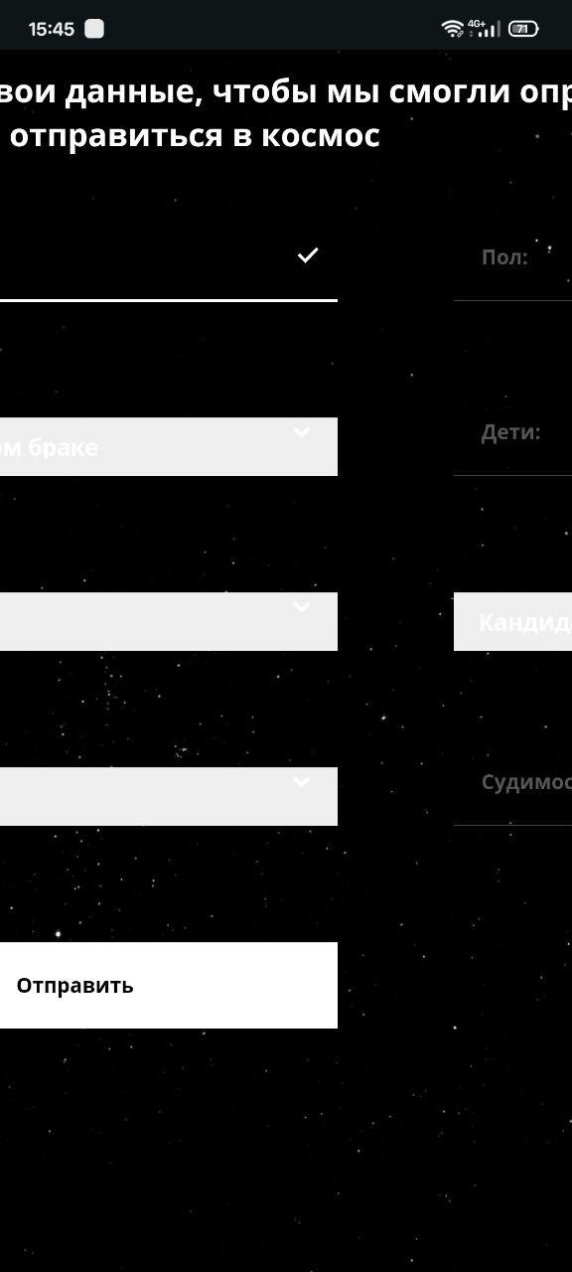 | 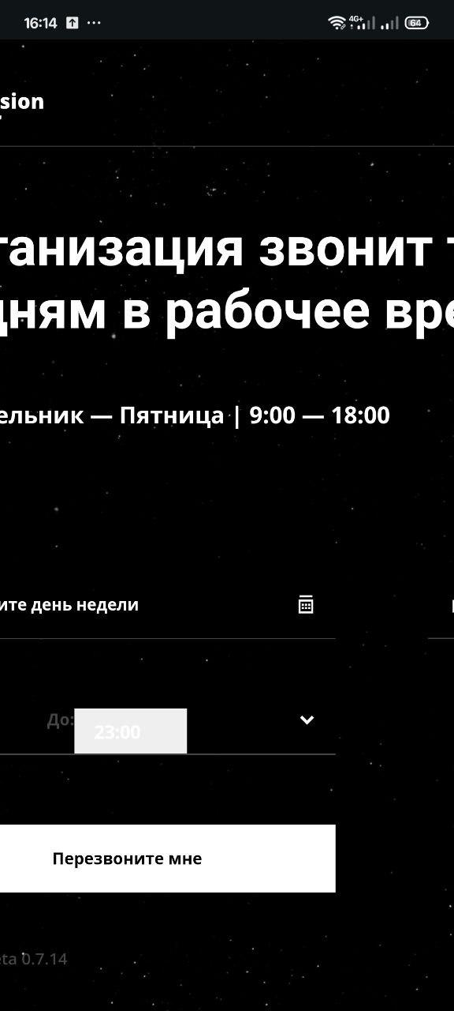 | 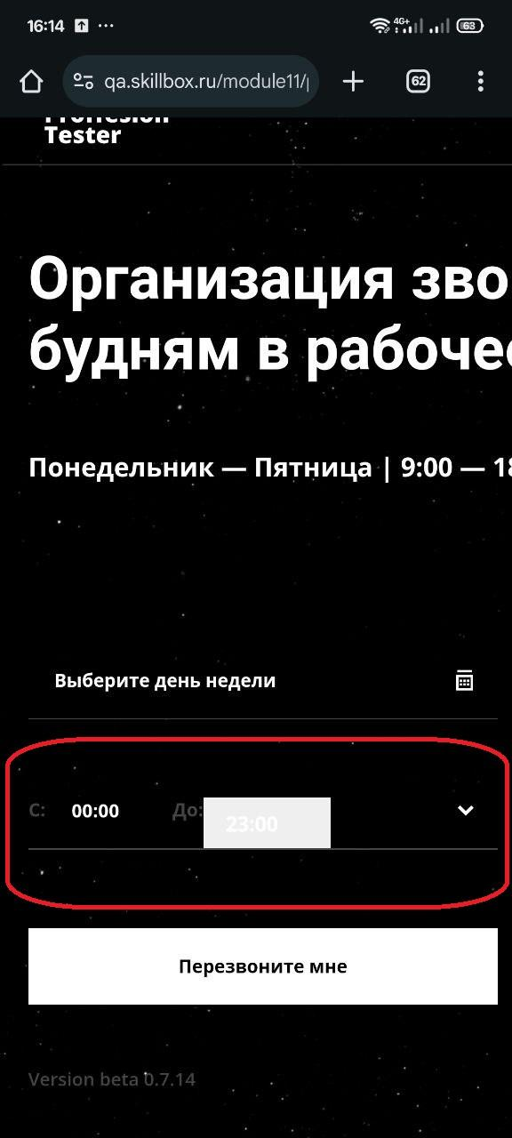 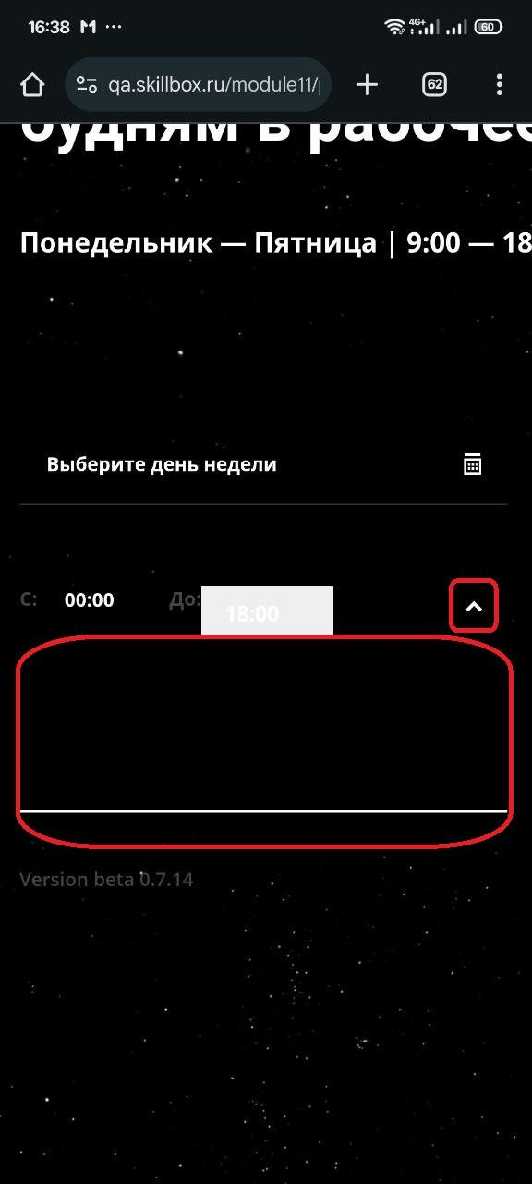 |  | 

12.4 урок. Практическое задание
 | Ошибка 1 | Ошибка 2 | Ошибка 3 | Ошибка 4 | Ошибка 5 | Ошибка 6 | Ошибка 7 | Ошибка 8 | Ошибка 9 | Ошибка 10 | Ошибка 11 | Ошибка 12
Заголовок | Отбражается грамматическая ошибка в лого сайта "Proffesion Tester" | При загрузке страницы фон кратковременно отображается белыми квадратами | При выборе дня "Пятница" в календаре, отображается ошибка "К сожалению, в это время мы отдыхаем, выберите другое время" | Календарь позволяет выбрать прошлую дату для заказа звонка. Система оформляет обратный звонок на прошлую дату | Поле выбора времени для заказа звонка позволяет выбрать один и тот же час, не оставляя промежутка между часами | При выборе времени для звонка "9:00 - 9:00", Поля "Календарь", "Время" и кнопка "Перезвоните мне" перестают быть активными | Поле выбора времени позволяет выбрать время за пределами рабочего графика в селекте "До" и заказать звонок | Заголовок отображается на всю страницу от левого края до правого. Блок полей для заказа звонка отображается ниже заголовка на всю страницу Страница имеет вертикальный скролл | Сайт не адаптируется под мобильную версию сайта. Есть горизонтальный скролл | Отображение поля для выбора времени искажено (сдвиг вниз), отображается белый полупрозрачный прямогуольник за которым плохо видно выблранное время "До" | Отображение неизвестного выпадающего поля при нажатии на кнопку "вниз" справа от выбора времени | Отображается пустое пространство в нижней части сайта. Ниже кнопки "Перезвоните мне"
Описание | Название сайта на вкладке отображает верное название "Profession Tester", лого сайта имеет грамматическую ошибку | В момент первичной загрузки страницы, фон отображается заполненными белыми квадратами. И только после появляются звезды на черном фоне | Хотя рядом отображается рабочий график "Понедельник — Пятница | 9:00 — 18:00" |  | Спорно! Так как пользователь может ждать звонок именно в назначенный час | - | - | - | Сайт отображается большой объемной страницей и не адаптируется под экраны мобильных сайтов | - | - | -
Окружение | Любое | Любое | Любое | Любое | Любое | Любое | Любое | Desktop Браузер - Opera. версия: 115.0.5322.68 Windows 11 Pro. Версия 23H2 | Mobile Браузер - Любой Xiaomi. Версия ОС 1.0.5.0.UNFMIXM Версия Android 14UP1A.231005.007 | Mobile Браузер - Любой Xiaomi. Версия ОС 1.0.5.0.UNFMIXM Версия Android 14UP1A.231005.007 | Mobile Браузер - Любой Xiaomi. Версия ОС 1.0.5.0.UNFMIXM Версия Android 14UP1A.231005.007 | Mobile Браузер - Любой Xiaomi. Версия ОС 1.0.5.0.UNFMIXM Версия Android 14UP1A.231005.007
Версия сайта | Version beta 0.7.14 | Version beta 0.7.14 | Version beta 0.7.14 | Version beta 0.7.14 | Version beta 0.7.14 | Version beta 0.7.14 | Version beta 0.7.14 | Version beta 0.7.14 | Version beta 0.7.14 | Version beta 0.7.14 | Version beta 0.7.14 | Version beta 0.7.14
Стабильность воспроизведения | Стабильно | Однократно, при первичном входе | Стабильно | Стабильно | Стабильно | Стабильно | Стабильно | Стабильно | Стабильно | Стабильно | Стабильно | Стабильно
Предусловия | - | 1. Браузер ранее не имел связь с данным веб-сайтом. 2. Очищать историю после посещения сайта | - | - | - | - | - | - | Вход на сайт с мобильного устройства | Вход на сайт с мобильного устройства | Вход на сайт с мобильного устройства | Вход на сайт с мобильного устройства
Шаги воспроизведения | 1. Запустить браузер 2. Открыть страницу https://qa.skillbox.ru/module11/practice/feedbacksingle/ 3. Обратить внимание на лого сайта в левом верхнем углу 4. Навести курсор мыши на вкладку сайта и обратить внимание на название сайта | 1. Запустить браузер 2. Открыть страницу https://qa.skillbox.ru/module11/practice/feedbacksingle/ 3. Обратить внимание на искажение фона сайта в первые секунды загрузки 4. Обновить страницу (Искажение фона пропало) 5. Очистить историю посещения на браузере вместе с кэшем 6. Обновить страницу сайта | 1. Запустить браузер 2. Открыть страницу https://qa.skillbox.ru/module11/practice/feedbacksingle/ 3. Выбрать в календаре день недели "Пятница" | 1. Запустить браузер 2. Открыть страницу https://qa.skillbox.ru/module11/practice/feedbacksingle/ 3. Выбрать в календаре прошедший день недели например " 6 ноября 2024" 4. Ввести номер телефона и выбрать рабочие часы для звонка 5. Нажать на кнопку "Перезвоните мне" | 1. Запустить браузер 2. Открыть страницу https://qa.skillbox.ru/module11/practice/feedbacksingle/ 3. Выбрать в календаре день, ввести номер телефона 4. Выбрать одинаковое время для звонка, например "10:00 - 10:00" 5. Нажать на кнопку "Перезвоните мне" | 1. Запустить браузер 2. Открыть страницу https://qa.skillbox.ru/module11/practice/feedbacksingle/ 3. Выбрать в календаре день, ввести номер телефона 4. Выбрать одинаковое время для звонка обязательно "9:00 - 9:00" 5. Обратить внимание на поля "Календарь", "Время" и кнопку "Перезвоните мне" | 1. Запустить браузер 2. Открыть страницу https://qa.skillbox.ru/module11/practice/feedbacksingle/ 3. Выбрать в календаре день, ввести номер телефона 4. Выбрать время для звонка в поле "До" после 18:00, например "9:00 - 21:00" 5. Нажать на кнопку "Перезвоните мне" | 1. Запустить браузер Opera 2. Открыть страницу https://qa.skillbox.ru/module11/practice/feedbacksingle/ 3. Обратить внимание на отображение страницы | 1. Запустить браузер на мобильном устройстве 2. Открыть страницу https://qa.skillbox.ru/module11/practice/feedbacksingle/ 3. Обратить внимание на отображение страницы в целом | 1. Запустить браузер на мобильном устройстве 2. Открыть страницу https://qa.skillbox.ru/module11/practice/feedbacksingle/ 3. Обратить внимание на отображение поля для выбора времени звонка "До" | 1. Запустить браузер на мобильном устройстве 2. Открыть страницу https://qa.skillbox.ru/module11/practice/feedbacksingle/ 3. нажать на стрелку вниз для раскрытия поля, справа от выбора времени | 1. Запустить браузер на мобильном устройстве 2. Открыть страницу https://qa.skillbox.ru/module11/practice/feedbacksingle/ 3. Обратить внимание на отображение страницы ниже основоного рабочего блока
Фактический результат | Отбражается грамматическая ошибка в лого сайта "Proffesion Tester" | В момент первичной загрузки страницы, фон искажается и отображается заполненными белыми квадратами. И только после появляются звезды на черном фоне | При выборе дня "Пятница" в календаре, отображается ошибка "К сожалению, в это время мы отдыхаем, выберите другое время" | Календарь позволяет выбрать прошлую дату для заказа звонка. Система оформляет обратный звонок на прошлую дату | Поле выбора времени для заказа звонка позволяет выбрать один и тот же час, не оставляя промежутка между часами | При выборе времени для звонка "9:00 - 9:00", Поля "Календарь", "Время" и кнопка "Перезвоните мне" перестают быть активными | Поле выбора времени позволяет выбрать время за пределами рабочего графика | Заголовок отображается на всю страницу от левого края до правого. Блок полей для заказа звонка отображается ниже заголовка на всю страницу Страница имеет вертикальный скролл | Сайт не адаптируется под мобильную версию сайта. Есть горизонтальный скролл | Отображение поля для выбора времени искажено (сдвиг вниз), отображается белый полупрозрачный прямогуольник за которым плохо видно выблранное время "До" | Отображение неизвестного выпадающего поля при нажатии на кнопку "вниз" справа от выбора времени | Отображается пустое пространство в нижней части сайта. Ниже кнопки "Перезвоните мне"
Ожидаемый результат | Лого сайта не имеет грамматических ошибок и совпадает с названием сайта | Первичная загрузка сайта происходит без искажения фонового изображения | Система определяет рабочие дни с понедельника по пятницу и не считает будний день как выходной | Система не оформляет заказ звонка. Календарь определяет в режиме реального времени дату и время пользователя и не позволяет выбрать дату позднее сегодняшнего дня и время позднее настоящего. | Система не оформляет заказ на звонок. Поле ввода часов для звонка определяет первый выбранный час и подсвечивает время позднее выбранного часа. Поле не позволяет выбрать промежуток меньше одного часа | При выборе времени для звонка "9:00 - 9:00", Поля "Календарь", "Время" и кнопка "Перезвоните мне" остаются в активном состоянии | Система не оформляет заказ на звонок. Система знает рабочий график с 9:00 до 18:00 и не позволяет выбрать время позднее закрытия офиса | Блок с полями выбора времени и даты обратного звонка на странице отображается справа от заголовка, так же как и других браузерах | Сайт адаптируется под мобильные устройства. Отображение сайта на мобильных устройствах читабельно, удобно для работы на сенсорных экранах, не теряет дизайн и цель. Отсутствует горизонтальный скролл | Отображение поля для выбора времени не искажено, выбираемые часы отображаются четко без помех | 1. Выпадающее поле отображает некую необходимую информацию 2. Данная функция отсутствует | Пустое пространство не отображается
Приоритет | Высокий | Средний | Высокий | Высокий | Низкий | Высокий | Высокий | Средний | Очень высокий | Очень высокий | Очень высокий | Высокий
Дополнительная информация |  | 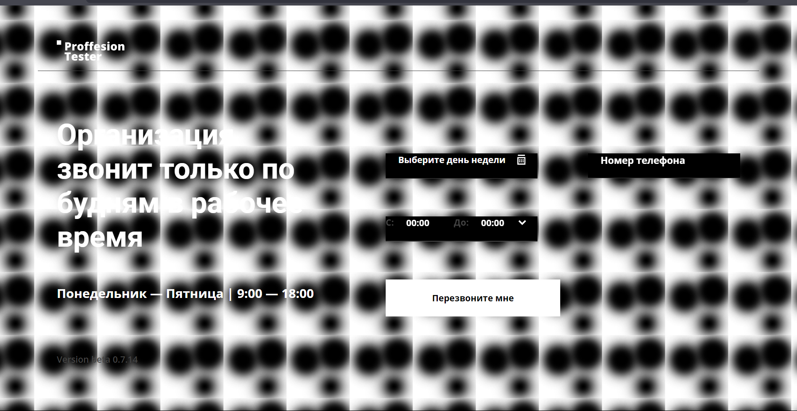 | 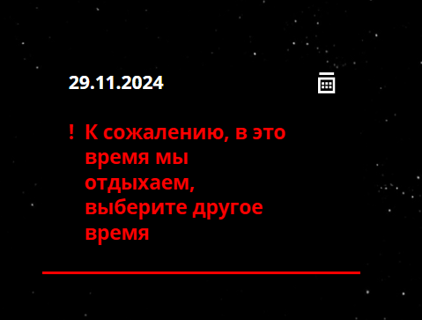 |  | 